הסדר אפריקה בן משה
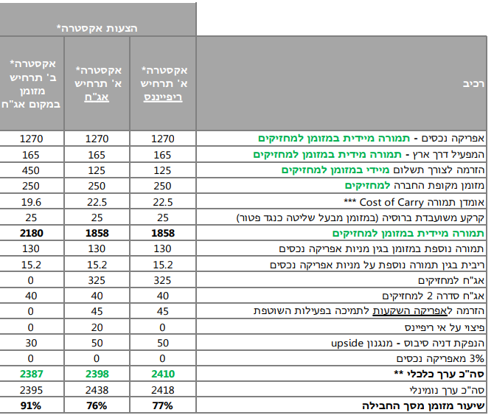
בן משה: חלופת אג"ח
 | כו | כז | כח | סה"כ
ערך נקוב | 1,311,012,840 | 1,014,675,509 | 331,034,382 | 2,656,722,731
נכסים סחירים
מזומן בקופה 250 + 125 מ' שח מהזרמה | 171,504 | 123,808 | 79,688 | 375,000
מזומן ממכירת אפריקה נכסים | 723,351 | 522,198 | 24,451 | 1,270,000
עסקת המפעיל - דור אלון | 74,932 | 54,491 | 35,577 | 165,000
הפרשי ריבית משוער cost of carry | 10,125 | 7,425 | 4,950 | 22,500
תשלום מלבייב פטור מתביעות | 11,250 | 8,250 | 5,500 | 25,000
אגח מתוקנות 5.5 אחוז ריבית לפי פארי | 148,866 | 107,435 | 68,699 | 325,000 | 325
סה"כ | 1,140,028 | 823,607 | 218,865 | 2,182,500
ערך לאגח | 87.0 | 81.2 | 66.1
נכסים לא סחירים
מניות נכסים - אופציה ראשונה+ שניה | 74,101 | 53,445 | 2,454 | 130,000
אגח דניה | 22,660 | 16,479 | 10,861 | 50,000
אגח סדרה 2 | 18,188 | 13,122 | 8,690 | 40,000
סה"כ | 114,949 | 83,046 | 22,005 | 220,000
ערך לאגח | 9 | 8 | 7

סה"כ ההסדר ערך נומינלי | 1,254,977 | 906,653 | 240,870 | 2,402,500
סה"כ ערך נומינלי לאגח באג' | 96 | 89 | 73
שוק | 83.0 | 77.0 | 61.0

אפסייד | 15% | 16% | 19%

הערות
מייצג חלופת אג"ח.לפיה בן משה התחייב לפרוע את האגח בתוך שנה |  |  |  |  |  | 148,866 | 107,435 | 68,699 | 325,000
בחלופת ריפייננס , בן משה לא פורע בפרעון מוקדם את האגח ומשלם עוד 20 מ' שח
בחלופת מזומן במקום אגח , בן משה משלם 325 שח מזומן במקום האגח וכתוצאה מכך אגח דניה יורד ל-30 מ' שח
לא נלקחה בחשבון התחייבות קודמת של לבייב לרכישת אופ אפי בסך 18 מ' שח עקב חוסר בהירות

מצגת בן משה
נוסח הסדר בן משה

